Sheet1
杭州领意服饰有限公司生产通知单（ 25133 ） |  |  |  |  |  |  |  |  |  |  |  | 水洗标
样衣： |  |  | 确认样： |  |  | 版号：25133 |  | 下单日期： 2026年6月25日 |  |  |  | 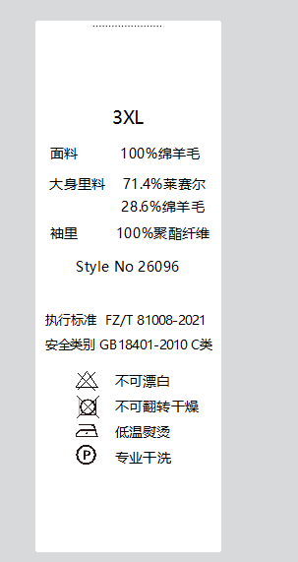
客户 | SKARO(51件) |  |  |  |  | 商标 | 自己的上普通洗唛，挂防盗扣 | 交货期 | 客户的7.20交货
 |  |  |  |  |  |  | 客户的定制洗唛+商标+吊牌
样版 | 老陈师傅 |  |  |  |  | 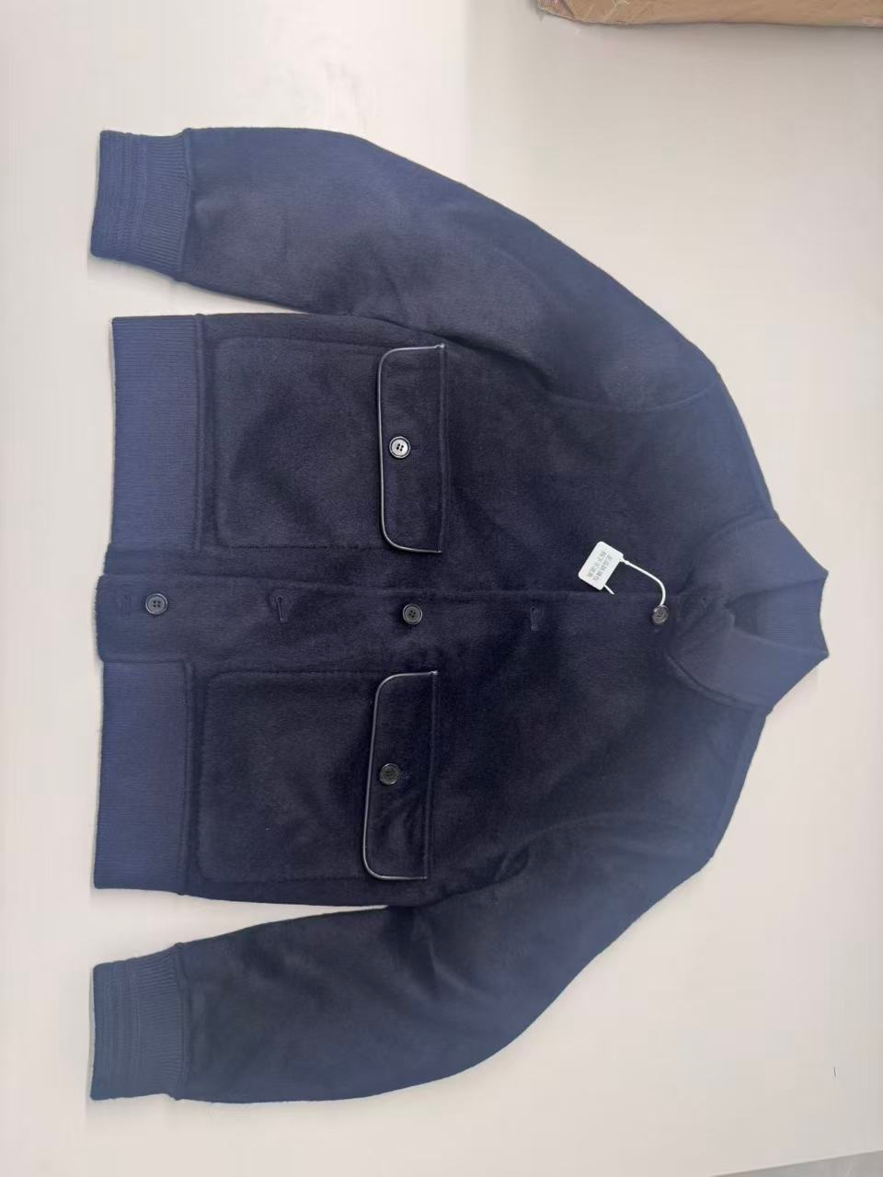 款式图 |  |  |  | 内口袋皮
尺码 | M-3XL
面料 | 成分 | 7.3%羊绒 92.7%羊毛 |  |  |  |  |  |  |  | 定做200个
 | 耗量 |  |  |  |  |  |  |  |  | 工厂有55个
大身里布 | 成分 |  |  |  |  |  |  |  |  | 合计 | 255
 | 耗量 |  |  |  |  |  |  |  |  | 后背皮
大身里布 | 成分 |  |  |  |  |  |  |  |  | 定做195个
 | 耗量 |  |  |  |  |  |  |  |  | 工厂有39个
工艺说明 裁剪码单 |  |  |  |  |  |  |  |  |  | 合计 | 234
 |  |  |  |  |  |  |  |  |  | 袋盖拼皮 （已到）
 |  |  |  |  |  |  |  |  |  |  |  |  | ∑
色番 | M | L | XL | 2XL | 3XL | 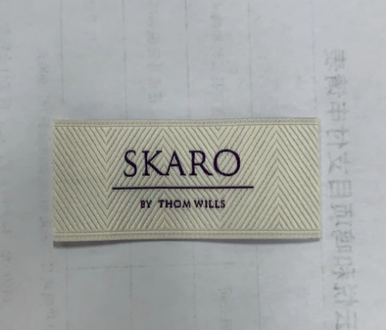 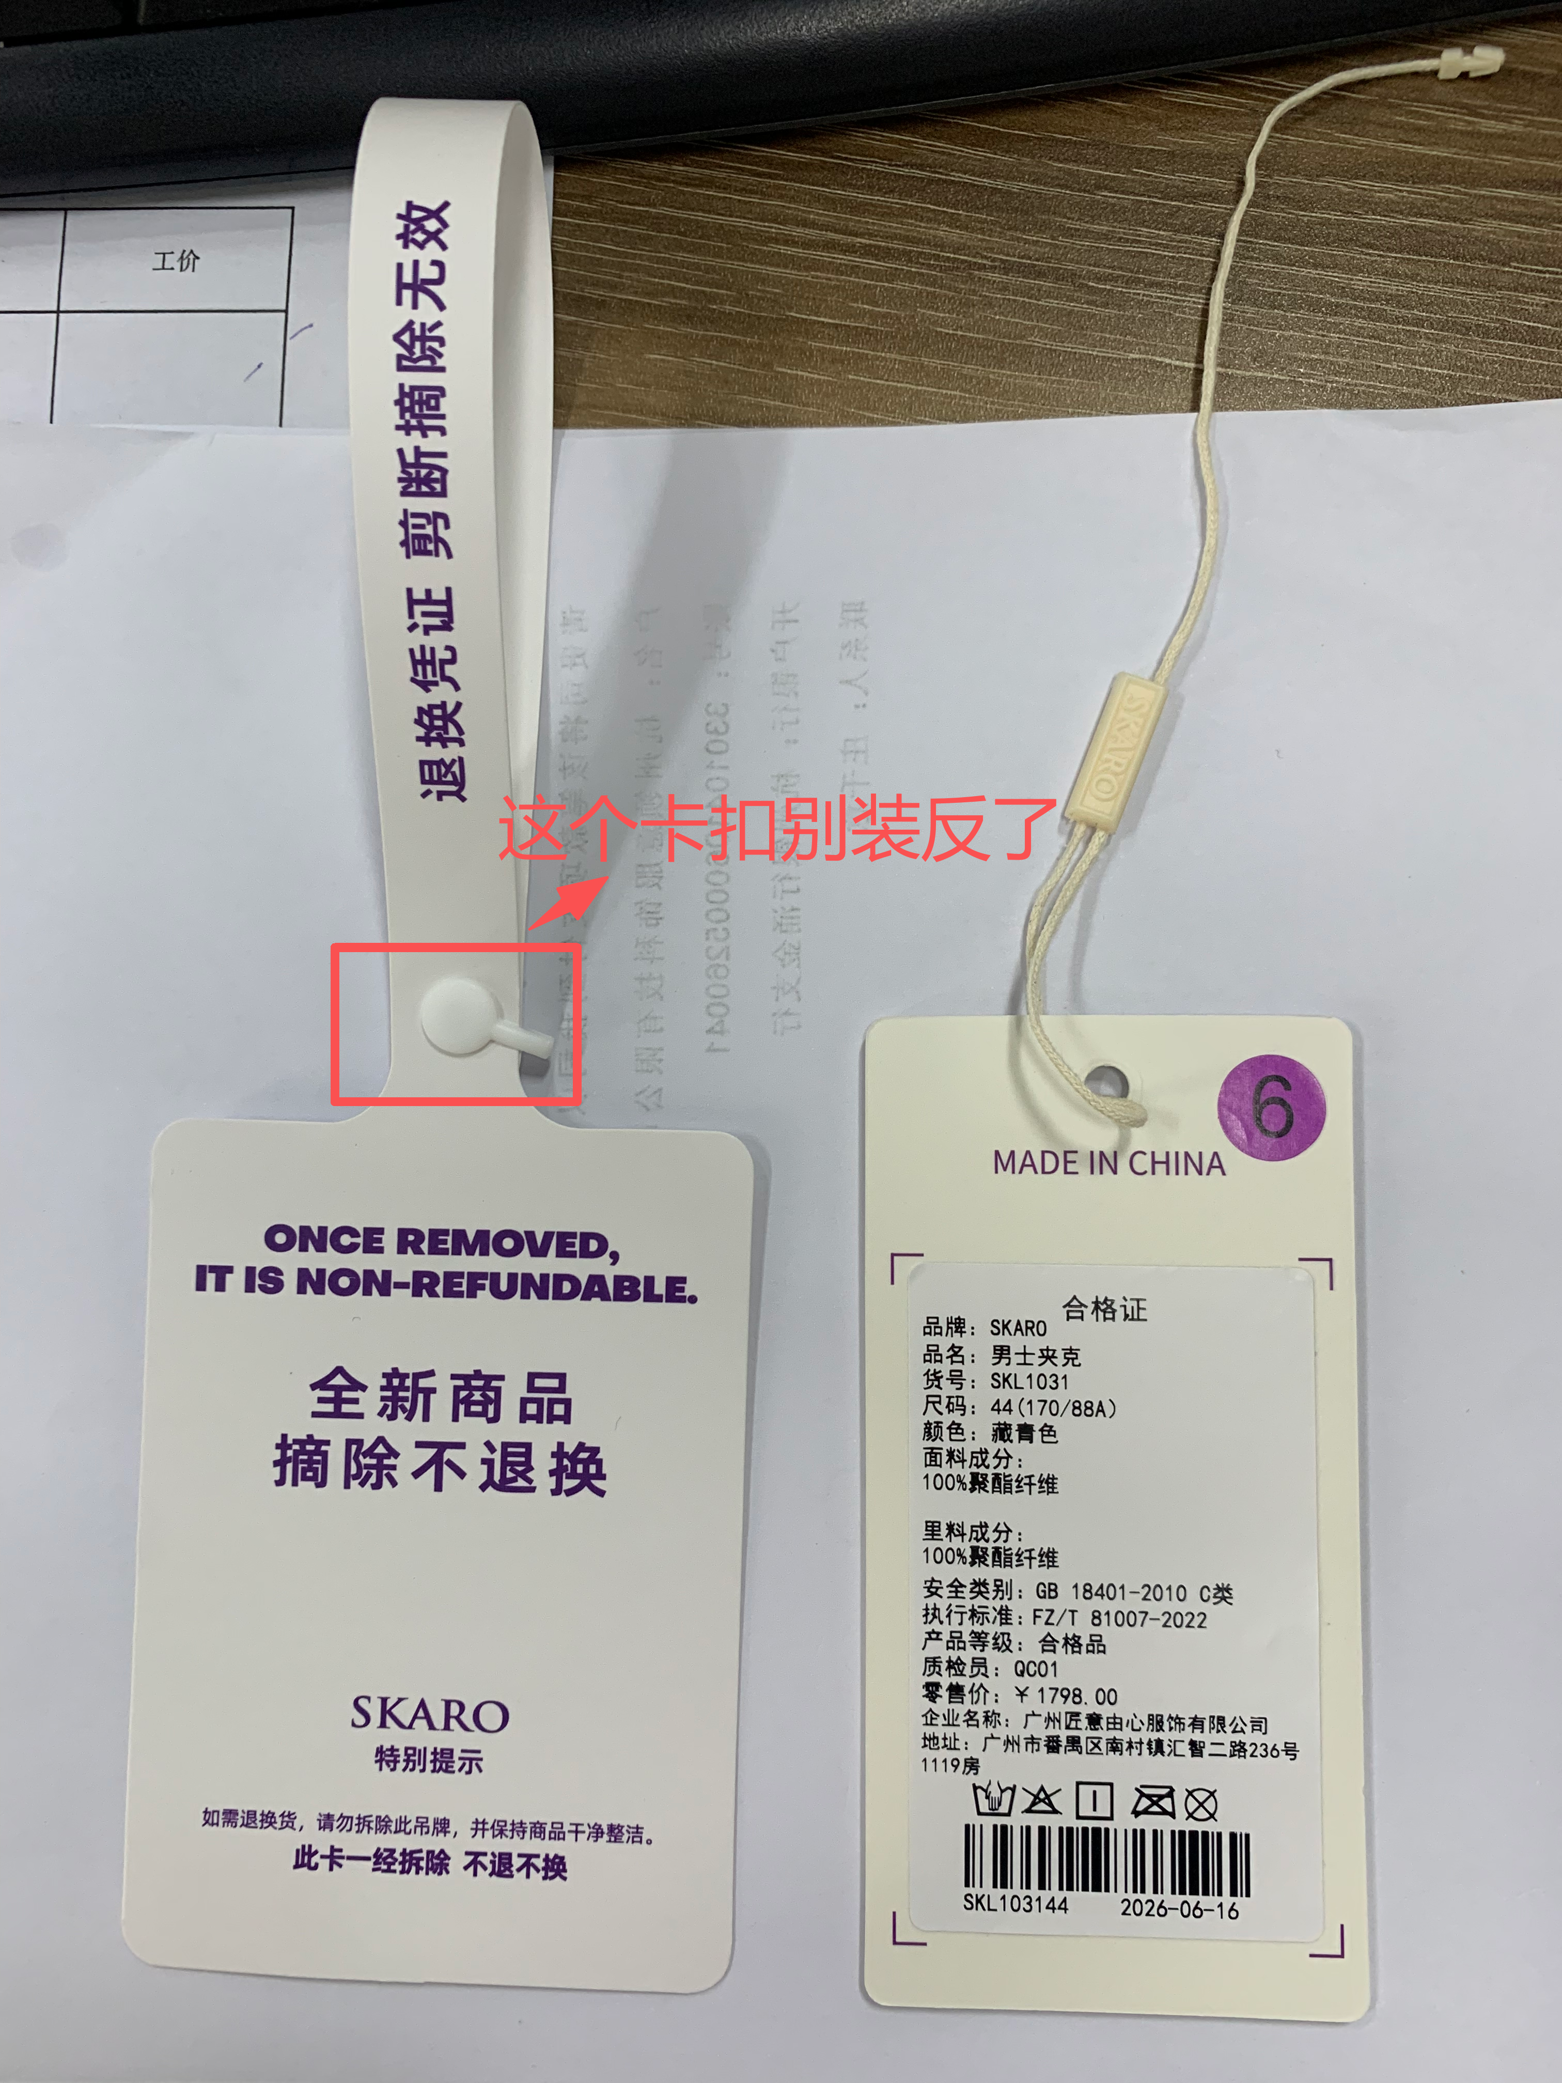 备注 |  |  |  | 2CM黑牛角
客户 | 5 | 9 | 14 | 14 | 9 |  |  |  |  | 单价 | 6
自己 | 40 | 60 | 50 | 30 | 20 |  |  |  |  | 合计 | 1506
总裁剪数 | 45 | 69 | 64 | 44 | 29 |  |  |  |  | 1.8CM黑牛角
 |  |  |  |  |  |  |  |  |  | 单价 | 4
 | M | L | XL | XXL | 3XXL |  |  |  |  | 合计 | 1004
后中 | 62.1 | 64.1 | 66.1 | 68.1 | 70.1
肩宽 | 48.1 | 49.3 | 50.5 | 51.7 | 52.9
胸围 | 110.8 | 114.8 | 118.8 | 122.8 | 126.8
下摆 | 90.5 | 94.5 | 98.5 | 102.5 | 106.5
袖长 | 59.7 | 60.9 | 62.1 | 63.3 | 64.5
袖肥 | 41 | 42.2 | 43.4 | 44.6 | 45.8
袖口 | 21.4 | 22 | 22.6 | 23.2 | 23.8

